Обложка
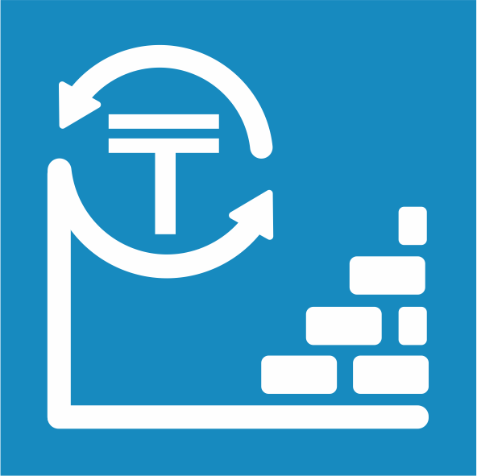
 | Атырау облысындағы негізгі капиталға салынған инвестициялар туралы

 | Об инвестициях в основной капитал в Атырауской области

6 серия

Инвестициялар және құрылыс статистикасы
 | 2021 жылғы қаңтар-желтоқсан

Статистика инвестиций и строительства | Январь-декабрь 2021 года

